ログイン画面
画面設計書 |  | システム名 | Share Plan |  |  |  |  |  | 画面名 |  |  |  | ログイン画面

 |  | 更新者 | 梅﨑 |  |  |  |  |  | 更新日 |  |  |  | 2024-10-17

【ログイン画面】 | ※完成したら画像は変更する

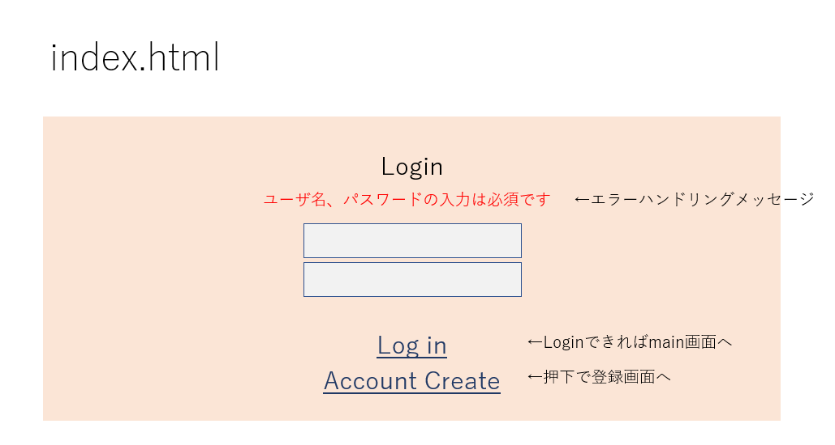
 |  |  |  |  | データベース：shareplan
 |  |  |  |  | テーブル名：user_inf

①
②
 |  |  |  |  | [画面項目]
 |  |  |  |  | No. | 項目名 |  |  |  | 部品タイプ | 備考
 |  |  |  |  | 1 | ユーザー名 |  |  |  | テキストボックス | 登録しているユーザー名の入力
 |  |  |  |  | 2 | パスワード |  |  |  | テキストボックス | 登録しているパスワードの入力
③
 |  |  |  |  | 3 | ログイン |  |  |  | submitボタン | ユーザー名・パスワードを元にログイン処理を行う
④
 |  |  |  |  | 4 | アカウント作成 |  |  |  | リンク | アカウント作成画面へ遷移する

【入力チェック】

 |  |  | ①入力された追加商品情報について、入力値チェックを行う。問題がなければ登録処理に移る。
 |  |  |  | ・チェック内容は以下の通りとする。
 |  |  | チェック対象の画面項目名 |  |  |  |  | チェック内容（★１） |  |  |  | エラーメッセージ
 |  |  | ユーザー名 |  |  |  |  | 未入力チェック |  |  |  | ユーザー名が入力されておりません
①
 |  |  | パスワード |  |  |  |  | 未入力チェック |  |  |  | パスワードが入力されておりません
 |  |  | ユーザー名・パスワード |  |  |  |  | 入力値の内容チェック |  |  |  | ユーザー名またはパスワードが間違っています

 |  |  | （★１）チェック内容について
 |  |  |  | 未入力チェック |  | … | 項目が未入力かのチェック。未入力であればエラーメッセージを表示。
 |  |  |  | 文字数チェック |  | … | 項目へ入力された文字がX文字以下であるかのチェック。X文字より大きければエラーメッセージを表示。

 |  |  | 入力値チェックに該当する項目がある場合、各チェック項目に対応するエラーメッセージを表示し、ログイン処理を行わない。
 |  |  | また該当するものが複数ある場合は、全てのエラーメッセージを改行を挟みながら表示する。

アカウント登録画面
画面設計書 | システム名 | Share Plan |  |  |  | 画面名 |  |  |  | アカウント作成画面

 | 更新者 | 梅﨑 |  |  |  | 更新日 |  |  |  | 2024-10-17

【アカウント作成画面】
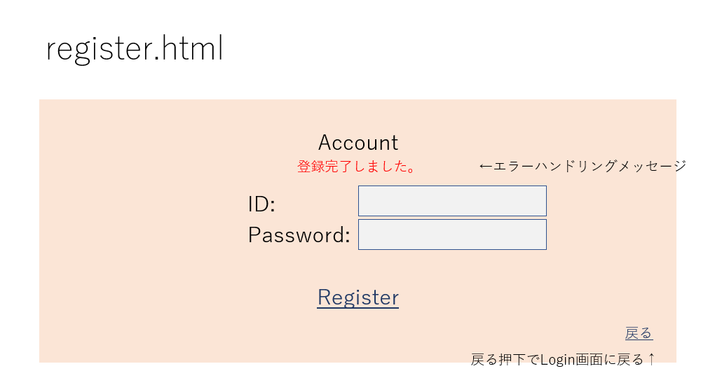

 |  |  |  | データベース：shareplan
 |  |  |  | テーブル名：user_inf

①
 |  |  | [画面項目]
 |  |  | No. | 項目名 |  |  | 部品タイプ |  | 備考
 |  |  | 1 | ユーザー名 |  |  | テキストボックス |  | 作成したいユーザー名の入力
②
 |  |  | 2 | パスワード |  |  | テキストボックス |  | 作成したいパスワードの入力
 |  |  | 3 | Register |  |  | submitボタン |  | 登録処理
 |  |  | 4 | 戻る |  |  | リンク |  | ログイン画面へ遷移
③
④

【入力値チェック】

 |  |  |  | ①入力された追加商品情報について、入力値チェックを行う。問題がなければ登録処理に移る。
 |  |  |  |  | ・チェック内容は以下の通りとする。
 |  |  |  | チェック対象の画面項目名 |  |  |  | チェック内容（★１） |  |  | エラーメッセージ
 |  |  |  | ユーザー名 |  |  |  | 未入力チェック |  |  | ユーザー名が入力されておりません
 |  |  |  | ユーザー名 |  |  |  | 文字数チェック（X=？） |  |  | ユーザー名は4文字以上、16文字以下で入力してください
 |  |  |  | ユーザー名 |  |  |  | 入力値の内容チェック |  |  | 既に登録されているユーザー名です
①
 |  |  |  | パスワード |  |  |  | 未入力チェック |  |  | パスワードが入力されておりません
 |  |  |  | パスワード |  |  |  | 文字数チェック（X=？） |  |  | パスワードは4文字以上、8文字以下で入力してください

 |  |  |  | （★１）チェック内容について
 |  |  |  |  | 未入力チェック | … | 項目が未入力かのチェック。未入力であればエラーメッセージを表示。
 |  |  |  |  | 文字数チェック | … | 項目へ入力された文字がX文字以下であるかのチェック。X文字より大きければエラーメッセージを表示。

 |  |  |  | 入力値チェックに該当する項目がある場合、各チェック項目に対応するエラーメッセージを表示し、ログイン処理を行わない。
 |  |  |  | また該当するものが複数ある場合は、全てのエラーメッセージを改行を挟みながら表示する。

個人画面
画面設計書 |  | システム名 | Share Plan |  |  |  | 画面名 |  |  |  | 個人画面

 |  | 更新者 | 平安山、徳永 |  |  |  | 更新日 |  |  |  | 2024-10-18

【個人画面】

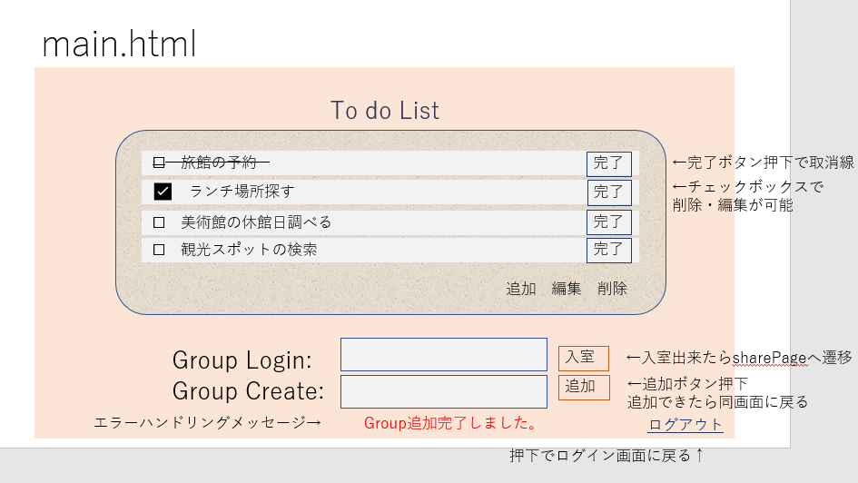
①
ToDoリスト
 |  |  |  |  | [画面項目]
 |  |  |  |  | No. | 項目名 |  |  | 部品タイプ | 備考
 |  |  |  |  | 1 | ToDoリスト |  |  | - | todoリストの表示
 |  |  |  |  | 2 | ToDoリストの選択 |  |  | ラジオボタン | todoリストを一つ選択できる
 |  |  |  |  | 3 | 追加する内容 |  |  | テキストボックス | toDoリストに追加する内容を入力
②
 |  |  |  |  | 4 | 追加 |  |  | submitボタン | 追加処理
⑥
 |  |  |  |  | 5 | 編集 |  |  | submitボタン | 選択された項目の編集欄が表示
 |  |  |  |  | 6 | 完了 |  |  | submitボタン | 編集登録処理
④
 |  |  |  |  | 7 | 削除 |  |  | submitボタン | 選択された項目の削除処理
③
⑦
 |  |  |  |  | 8 | group login |  |  | テキストボックス | GroupIDの入力
⑤
 |  |  |  |  | 9 | group create |  |  | テキストボックス | 作成したいGroupIDの入力
⑧
⑩
 |  |  |  |  | 10 | 入室 |  |  | submitボタン | 共有画面へ遷移
⑨
⑪
 |  |  |  |  | 11 | 追加 |  |  | submitボタン | 追加処理と共有画面へ遷移
 |  |  |  |  | 12 | ログアウト |  |  | リンク | ログアウト処理とログイン画面へ遷移
⑫

【ToDoリストについて】

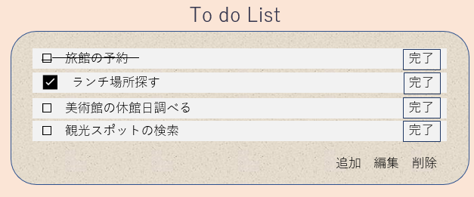

②
 |  |  |  | ＜ToDoリストでできること＞
 |  |  |  | ・ログインIDに基づいた個人予定の追加
 |  |  |  | ・予定の編集
 |  |  |  | ・予定の削除

①
 |  |  |  | ①入力された追加予定情報について、入力値チェックを行う。問題がなければ追加処理に移る。
 |  |  |  | ②ラジオボタンの入力値チェックを行う。問題がなければ、編集・削除処理に移る。
 |  |  |  | ・チェック内容は以下の通りとする。
 |  |  |  | チェック対象の画面項目名 |  |  |  | チェック内容 |  |  |  | エラーメッセージ
 |  |  |  | 追加テキスト |  |  |  | 未入力チェック |  |  |  | 追加したい予定が未入力です
 |  |  |  | ラジオボタン |  |  |  | 未選択チェック |  |  |  | 選択されていません

【GroupLoginとGroupCreateついて】

 | グループとは・・・ |  |  | ①グループログイン・・・グループIDを元に入力値チェックを行う。問題なければ共有画面へ移る。
 | 共通IDを通じて スケジュールの共有と チャットが可能 |  |  | ②グループの作成・・・入力値チェックを行い、問題なければグループ作成処理と共有画面へ移る。

①
 |  |  |  | ・チェック内容は以下の通りとする。
 |  |  |  | チェック対象の画面項目名 |  |  |  | チェック内容 |  | エラーメッセージ
 |  |  |  | グループログイン |  |  |  | 未入力チェック |  | 入力されていません
②
 |  |  |  | グループログイン |  |  |  | 入力値の内容チェック |  | 登録されていない、または入力が間違っています
 |  |  |  | グループクリエイト |  |  |  | 未入力チェック |  | 入力されていません
 |  |  |  | グループクリエイト |  |  |  | 入力値の内容チェック |  | 既にグループが存在します
 |  |  |  | グループクリエイト |  |  |  | 文字数チェック |  | 10文字以上16文字以下で入力してください
 |  |  |  | グループクリエイト |  |  |  | 文字種類チェック |  | 大文字を含んでください
 |  |  |  | グループクリエイト |  |  |  | 文字種類チェック |  | 小文字を含んでください
 |  |  |  | グループクリエイト |  |  |  | 文字種類チェック |  | 数字を含んでください
 |  |  |  | グループクリエイト |  |  |  | 文字種類チェック |  | 記号を含んでください

グループ共有画面
画面設計書 | システム名 | Share Plan |  |  | 画面名 |  |  |  |  |  |  | グループ共有画面

 | 更新者 | 池辺 |  |  | 更新日 |  |  |  |  |  |  | 2024-10-17

【グループ画面】

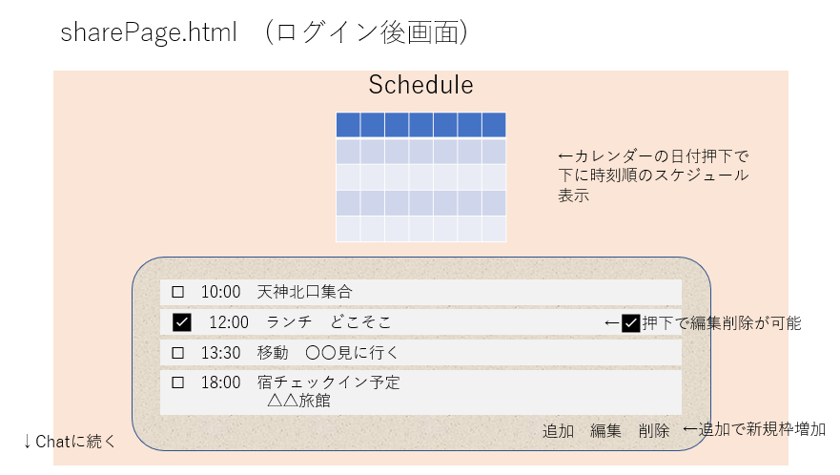

カレンダー
①

 |  |  |  |  | [画面項目]
 |  |  |  |  | No. | 項目名 |  |  | 部品タイプ |  |  |  | 備考
 |  |  |  |  | 1 | カレンダー |  |  | リンク |  |  |  | 各日付がリンクになっている。 押下すとその日の予定が表示される。
②
 |  |  |  |  | 2 | 予定のチェックボックス |  |  | チェックボックス |  |  |  | 予定の選択ができる
 |  |  |  |  | 3 | 予定の追加入力 |  |  | テキストボックス |  |  |  | スケジュールへ追加できる
 |  |  |  |  | 4 | 追加 |  |  | submitボタン |  |  |  | 追加処理
 |  |  |  |  | 5 | 編集 |  |  | submitボタン |  |  |  | 選択された項目の編集欄が表示（⑦）
 |  |  |  |  | 6 | 削除 |  |  | submitボタン |  |  |  | ②の削除処理
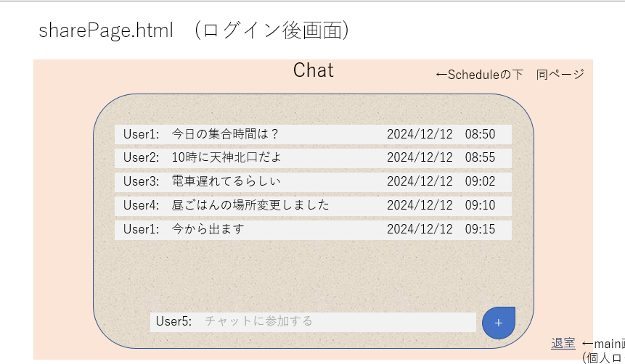
③
④
⑤
⑥
 |  |  |  |  | 7 | 編集入力 |  |  | テキストボックス |  |  |  | ②の編集欄
 |  |  |  |  | 8 | 完了 |  |  | submitボタン |  |  |  | ⑦の登録処理
⑦
⑧
 |  |  |  |  | 9 | チャット入力欄 |  |  | テキストボックス |  |  |  | チャットを入力できる
 |  |  |  |  | 10 | ＋ |  |  | submitボタン |  |  |  | 投稿処理
 |  |  |  |  | 11 | 退室 |  |  | リンク |  |  |  | 個人画面(todoリスト)へ遷移

チャット表示

⑨
⑩

⑪

【カレンダーと共有スケジュールについて】

②
①
 |  |  |  |  |  |  |  | ＜カレンダー＞
 |  |  | データベース：shareplan |  |  |  |  | ・現在の日付を元にその月のカレンダーが表示される
 |  |  | テーブル名：schedule |  |  |  |  | ・①②で月の変更が可能
カレンダー
 |  |  |  |  |  |  |  | ・日付を押下すと日付に基づいた予定が表示される

 |  |  |  |  |  |  |  | ＜共有スケジュール＞
 |  |  |  |  |  |  |  | ・スケジュールの追加、変更、削除が可能

④
 |  |  |  | ③⑤入力された情報について、入力値チェックを行う。問題がなければ追加・編集処理に移る。
 |  |  |  | ④チェックボックスの入力値チェックを行う。問題がなければ、編集・削除処理に移る。
 |  |  |  | ・チェック内容は以下の通りとする。
 |  |  |  | チェック対象の画面項目名 |  |  |  | チェック内容 |  |  | エラーメッセージ
 |  |  |  | 追加テキスト（③） |  |  |  | 未入力チェック |  |  | 追加したい予定が未入力です
 |  |  |  | 編集テキスト（⑤） |  |  |  | 未入力チェック |  |  | 編集したい予定が未入力です
 |  |  |  | チェックボックス（④） |  |  |  | 未選択チェック |  |  | 選択されていません
③
 |  |  |  | チェックボックス（④） |  |  |  | 選択数チェック |  |  | 編集は一つのみ選択可能です

 |  |  |  | ③日付と時間が未入力の時は入力時の日付が入力される
⑤

【チャット機能について】

 |  |  | データベース：shareplan
 |  |  | テーブル名：chat

②
 |  |  | ＜チャット＞
 |  |  | ・共有スケジュールにログインしたメンバーがチャットできる機能
 |  |  | ・投稿時の時間と日付の表示

 |  |  | ・チャット投稿時の入力チェック内容は以下の通りとする。
 |  |  | チェック対象の画面項目名 |  |  |  | チェック内容 |  |  | エラーメッセージ
 |  |  | 追加テキスト（①） |  |  |  | 未入力チェック |  |  | 内容を入力してください。
 |  |  | 追加テキスト（①） |  |  |  | 文字数チェック（X=？） |  |  | 100文字以下で入力してください。改行も1文字に含まれます。
 |  |  | チェックボックス（②） |  |  |  | 未選択チェック |  |  | 選択されていません

①

